ÁREA EQUIVALENTE
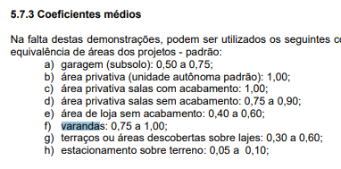
Cálculo de Área Equivalente |  |  |  |  |  |  | Comparativo de Dados de Mercado
Ambientes | Quant. | Área Média/Amb | Área Real | Coef. Área Equivalente | Área Equivalente |  | Padrão Construtivo | CUB/m² | VUR/m²
Área privativa unidade autonoma | 1 | 124.31 | 124.31 | 1.00 | 124.31 |  | Baixo | R$ 1,752.57
Garagem | 1 | 14.18 | 14.18 | 0.75 | 10.64 |  | Normal | R$ 2,620.06
BANHEIROS ESPECIAIS | 1 | 11.51 | 11.51 | 1.25 | 14.39 |  | Alto | R$ 2,709.14
Área privativa sala sem acabamento
Varanda/Área Gourmet |  |  |  |  |  |  | Coeficientes de Área Equivalentes NBR 12721:2006
Estacionamento sobterreno
PISCINA |  |  |  |  |  |  | Dormitórios | 1.00
Terraços ou área descoberta sobre laje | 1 | 12.47 | 12.47 | 0.50 | 6.24 |  | Sala | 1.00
Calçadas ou jardins | 1 | 25.00 | 22.00 | 0.10 | 2.20 |  | Cozinha | 1.00
barrilete e reservatório | 1 | 9.00 | 9.00 | 0.40 | 3.60 |  | Banheiro | 1.20 | DEPENDE
Área Total |  | 196.47 | 193.47 |  | 161.37 |  | Garagem | 0.65 | DEPENDE
 |  |  |  |  |  |  | Área de Serviço | 0.50 | DEPENDE
Cálculo de Construção |  |  | Coef. | Valor da Const. CUB/m² | EMPREITA |  | Área Gourmet | 0.65
CUB/m² (Mat. + M.O) | R$ 2,620.06 |  | 1 | R$ 2,620.06 | R$ 2,422.04
Padrão Construtivo | Normal
Valor Médio p/ Construção | - |  |  | R$ 422,792.53 | R$ 390,837.89

CUSTOS DO CUB |  |  |  |  | CUSTOS POR EMPREITA
ITEM | Cust/m² | Custo Total | % |  | ITEM | Cust/m² | Custo Total | %
MATERIAL | R$ 1,572.04 | R$ 253,675.52 | 60% |  | MATERIAL | R$ 1,572.04 | R$ 253,675.52 | 65%
MÃO DE OBRA | R$ 1,048.02 | R$ 169,117.01 | 40% |  | (MO)EMPREITA | R$ 850.00 | R$ 137,162.37 | 35%

CUSTO TOTAL | R$ 2,620.06 | R$ 422,792.53 | 100% |  | CUSTO TOTAL | R$ 2,422.04 | R$ 390,837.89 | 100%

Serviços e Taxas Extras | Coef. (%) | Valores Médios
Projetos (Arq + Complementares) | 3.0% | R$ 12,683.78
Gestão/Administração | 15.0% | R$ 63,418.88
Taxas e Emolumentos | 3.0% | R$ 14,966.86
 |  | R$ 91,069.51
CUSTO TOTAL PRO CLIENTE
R$ 513,862.04
CUSTO POR M²
R$ 3,425.75 |  |  |  | M²

REVESTIMENTOS
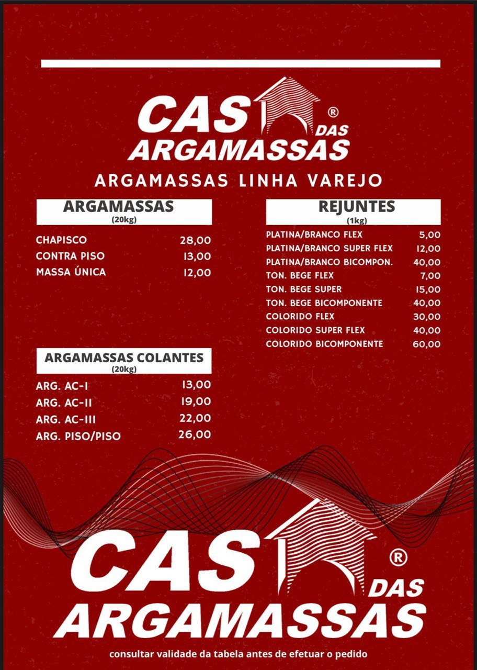
REVESTIMENTOS
COMODO |  | ÁREA | MAT. | CUST. ANCORADO | PREÇO ANCORADO
PISO GERAL |  | 166 | 190.9 | R$ 70.00 | R$ 13,363.00
BANHEIROS |  | 50 | 55 | R$ 70.00 | R$ 3,850.00
COZINHA |  | 27 | 29.7 | R$ 50.00 | R$ 1,485.00
SERVIÇO |  | 21 | 23.1 | R$ 50.00 | R$ 1,155.00
TOTAL |  | 264 |  |  | R$ 19,853.00

ARGAMASSA |  | 132 | SC
2 M²/SC |  | R$ 2,508.00

REJUNTE |  | 52.8 | SC
0,2 KG/M² |  | R$ 1,003.20

 | TOTAL DE MATERIAL PARA REVESTIMENTOS
 |  | R$ 23,364.20

